Sheet1
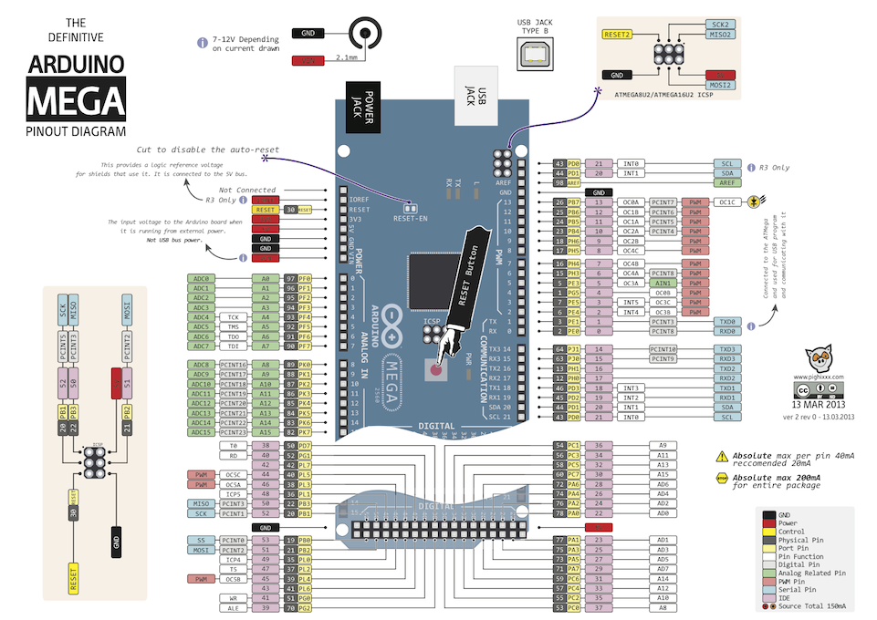
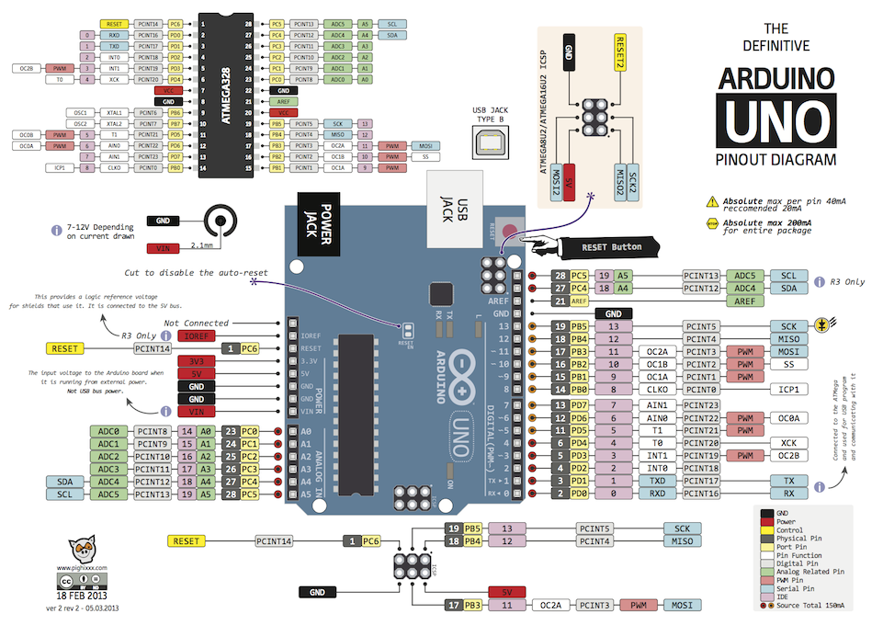
 | D5Pump |  |  |  |  |  |  |  |  |  |  |  |  | temp |  |  |  |  | temp

 |  |  |  |  |  |  |  |  |  |  |  |  |  |  |  |  |  |  |  |  |  |  |  |  |  |  |  |  |  |  |  |  | D | P | D |  |  |  | D |  | D | 0 | 1 | 2 | 3
 | D |  | V |  | G |  |  |  |  |  |  |  |  |  |  |  |  |  |  |  |  |  |  |  |  |  |  |  |  |  |  |  | D | V | G |  |  | V | G | V | G | G | G | G | G

 | 流量計

 |  |  |  |  |  |  |  |  |  |  |  | LED
 |  |  |  |  | 3.3 |  | 5 |  | 12 |  |  |  |  |  |  |  |  |  |  |  |  | USB |  |  |  |  |  | D | P | D |  |  | G |  | G |  |  |  |  | V | V
 |  |  |  |  |  |  |  |  |  |  |  |  |  |  |  |  |  |  |  |  |  |  |  |  |  |  |  | D | V | G |  |  | G |  | G |  |  |  |  | D
 |  |  |  |  | G |  | G |  | G |  |  |  |  | G |  |  | G |  |  |  |  |  |  |  |  |  |  |  |  |  |  |  |  |  |  |  |  |  |  | D | V
 |  |  |  |  |  |  |  |  |  |  |  |  |  |  |  |  |  |  |  |  |  |  |  |  |  |  |  |  |  |  |  |  |  |  |  |  |  |  |  | G | G
 |  |  |  |  |  |  |  |  |  |  |  | FAN |  |  |  |  |  |  |  |  |  |  |  |  |  |  |  |  |  |  |  |  |  |  |  |  |  |  |  | D | 10
 |  |  |  |  |  |  |  |  |  |  |  |  |  |  |  |  |  |  |  |  |  |  |  |  |  |  |  |  |  |  |  |  |  |  |  |  |  |  |  |  | 11
 |  |  |  |  |  |  |  |  |  |  |  |  |  |  |  |  |  |  |  |  |  |  |  |  |  |  |  |  |  |  |  |  |  |  |  |  |  |  |  | D | 12
 |  | relay 0-3 |  |  |  |  |  |  |  | relay 4-5 |  |  |  |  |  |  |  | D |  | Flow |  | D |  | P |  |  |  |  |  |  | D |  |  |  | I2C |  |  |  |  | D | 13
GUN |  | 13 |  | 12 |  | 11 |  | 10 |  | 9 | 8 |  | 7 |  | 6 | 5 |  | 4 |  | 3 |  | 2 |  | 1 | 0 | 14 | 15 | 16 |  | 17 | 18 |  | 19 |  | 20 |  | 21 |  |  | P | 14
 |  | PWM |  |  |  |  |  |  |  |  |  |  |  |  |  |  |  |  |  |  |  |  |  |  |  |  |  |  |  |  | 割り込み |  |  |  |  |  |  |  |  | D | 15
 |  |  |  |  |  |  |  |  |  |  |  |  |  |  |  |  |  |  |  | 割り込み |  |  |  |  |  |  |  |  |  |  |  | 5 |  | 4 |  | 3 |  | 2 |  | V | 0
 |  |  |  |  |  |  |  |  |  |  |  |  |  |  |  |  |  |  |  |  | 1 |  | 0 |  |  |  |  |  |  |  |  |  |  |  |  |  |  |  |  | G | 1
 |  |  |  |  |  |  |  |  |  |  |  |  |  |  |  |  |  |  |  |  |  |  |  |  |  |  |  |  |  |  |  |  |  |  |  |  |  |  |  | V | 2
 |  |  |  |  |  |  |  |  |  |  |  |  |  |  |  |  |  |  |  |  |  |  |  |  |  |  |  |  |  |  |  |  |  |  |  |  |  |  |  | 4 | 3
 |  |  |  | 3.3v |  | 5v |  | GUN |  | GUN | Vin |  | A0 |  | A1 | A2 |  | A3 |  | A4 |  | A5 |  | A6 | A7 | A8 | A9 | A10 |  | A11 | A12 |  | A13 |  | A14 |  | A15 |  |  | 3 | G
 |  |  |  |  |  |  |  |  |  |  |  |  | tmpe 0-3 |  |  |  |  |  |  |  |  |  |  |  |  |  |  |  |  |  |  |  | LCD |  |  |  |  |  |  | 2 | G
 |  |  |  |  |  |  |  |  |  |  |  |  |  |  |  |  |  |  |  |  |  |  |  |  |  |  |  |  |  |  |  |  |  |  |  |  |  |  |  | 1 | G
 |  |  |  |  |  |  |  |  |  |  |  |  |  |  |  |  |  |  |  |  |  |  |  |  |  |  |  |  |  |  |  |  |  |  |  |  |  |  |  | G | G

